关系图
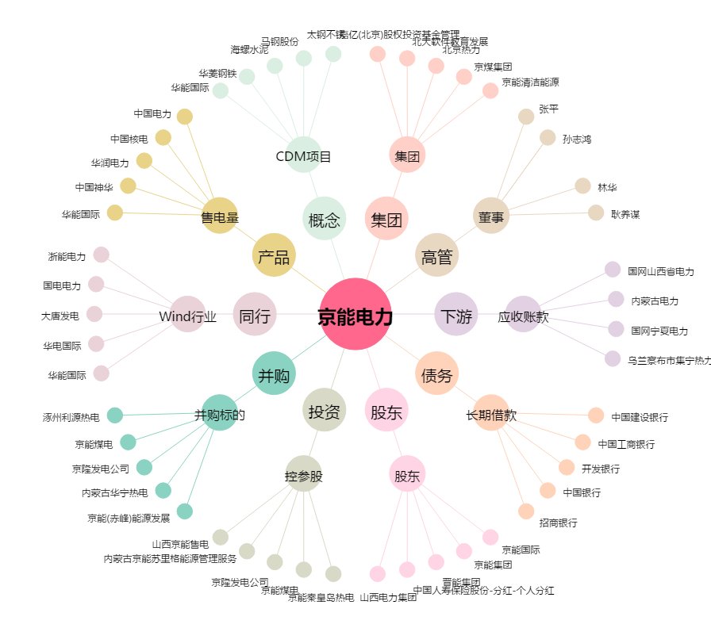
京能电力[600578.SH] - 关系概览图

